Feuille 1
 | Résultat avant d'avoir fixé les bons paramètres.
 | Résultat Après avoir fixé les bons paramètres.

30 individus et 20 générations dans un algorithme génétique
pour le problème du voyageur de commerce,
nous pouvons atteindre un équilibre efficace entre diversité des solutions et rapidité de convergence.
Nb géneration = 200 Nb individu = 10
 | gr17 | gr21 | gr24 | gr48 |  |  | Conclusion :
temps(s) | 1.99 | 5.13 | 2024-03-04 | 2024-02-02
cout | 1962.0 | 2763.0 | 1153.0 | 3123.0
Nb géneration = 20 Nb individu = 30
temps(s) | 0.43 | 0.84 | 1.3 | 2024-01-02
cout | 1962.0 | 2788.0 | 1304.0 | 3264.0

 | eil101 |  | gil262
temps (s) | 79,76(1min20s) | 35 (s) | 944,80(15min44s) | 22.48(s) | 34.81(s)
cout | 657.996 | 672.405 | 2547.71 | 241487 | 2507.04
generation | 100 | 20 | 100 | 20 | 20
individu | 10 | 30 | 8 | 20 | 30
Test sur la base de données : eil 101
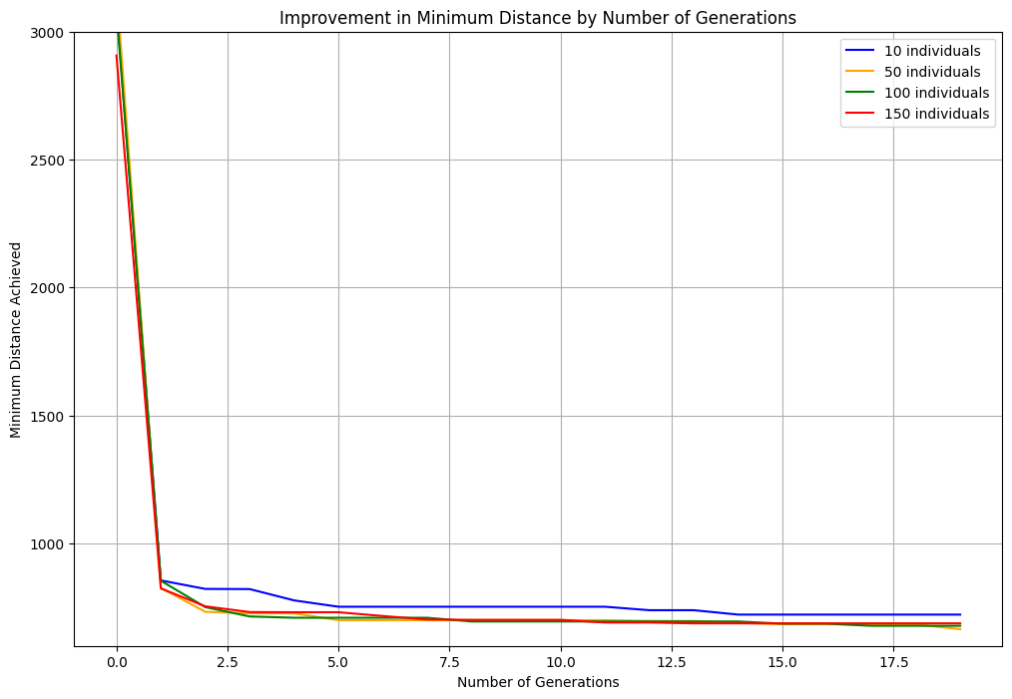
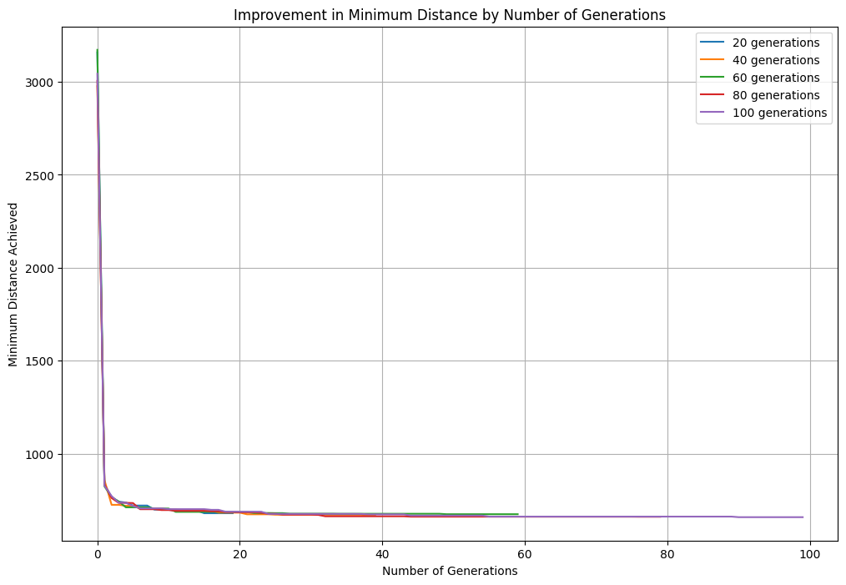

 |  |  |  |  |  |  |  | individu = 30
 |  |  |  |  |  |  |  | generation = 20

Un nombre d'individus 30 - 50 est généralement suffisant pour chaque génération. |  |  |  |  |  | 20 géneration est lagrement suffisant pour arrive des solution proche de l'optimale
Nombre de géneration fixe a 20 |  |  |  |  |  | Nombre d'individu fixe a 20

Test sur la base de donnees gr96

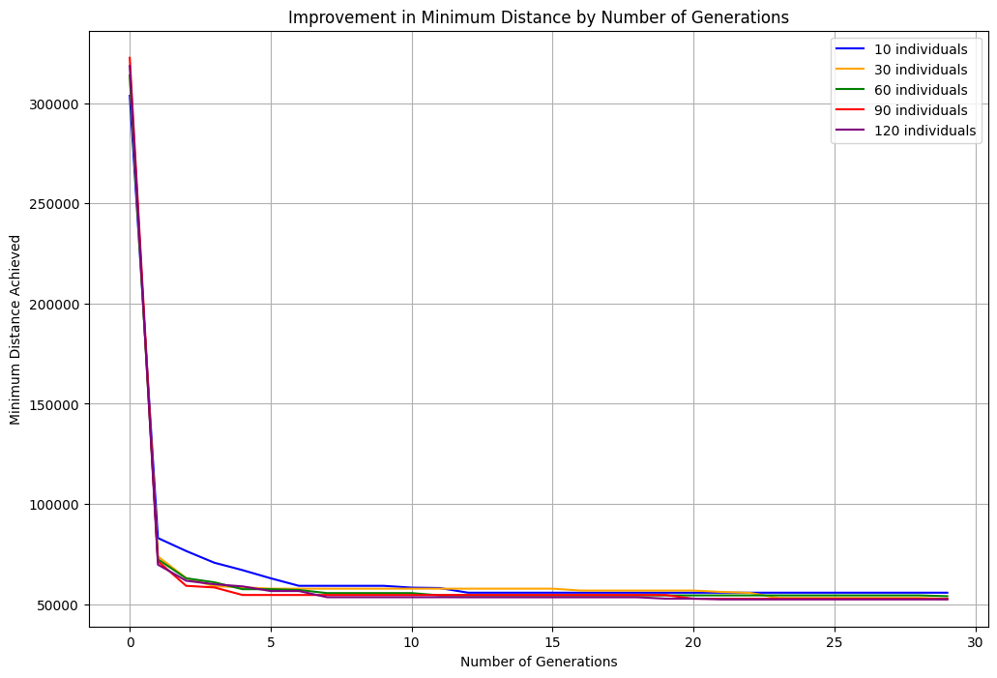
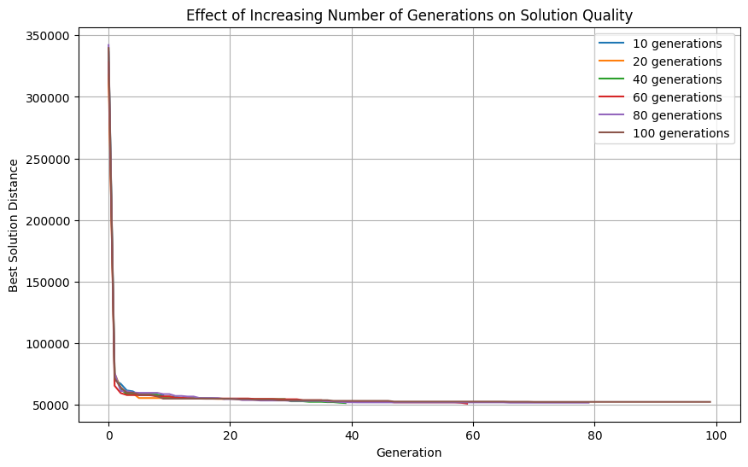

Nombre de géneration fixe a 30. |  |  |  |  |  | Nombre d'individu fixe a 20
On remarque que un nombre d'individus 20 est suffisant pour chaque génération. |  |  |  |  |  | On remarque que 10 générations sont suffisantes pour parvenir à des résultats optimaux.

Test sur la base de donnees gr48

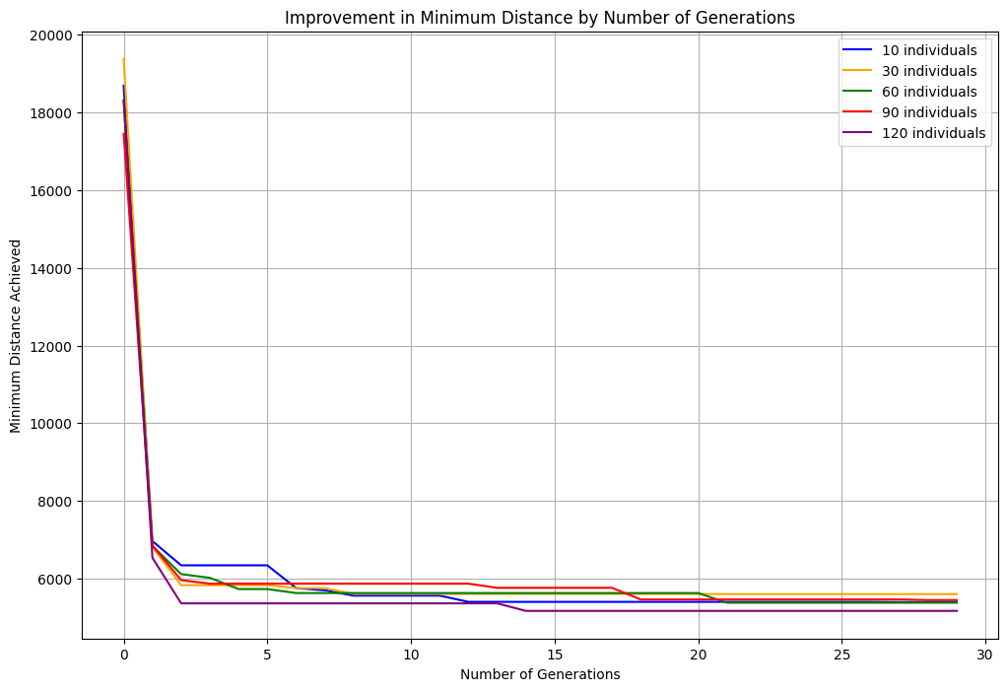
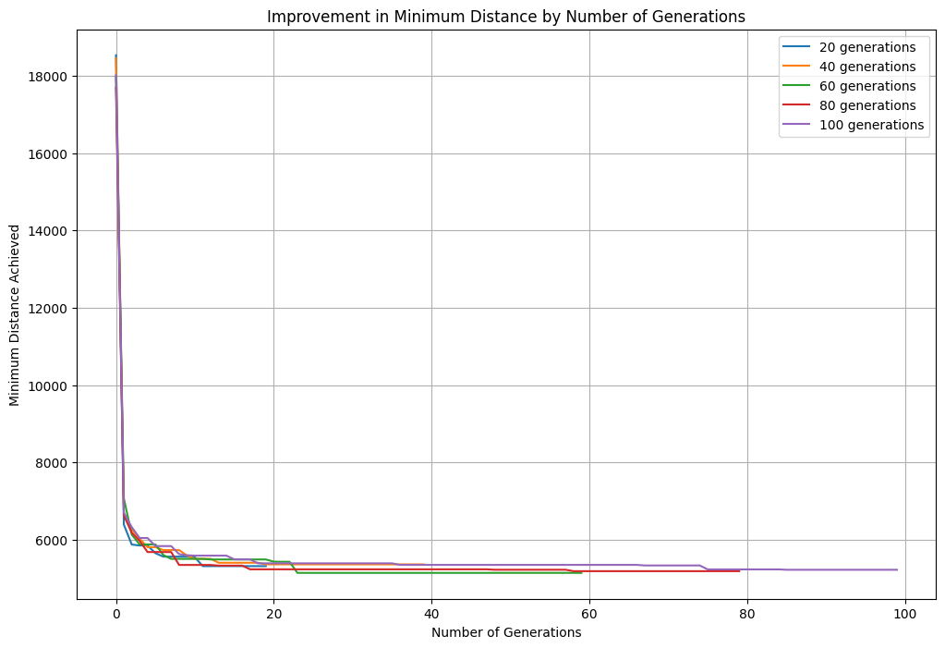

On remarque que un nombre d'individus 20-30 est suffisant pour chaque génération. |  |  |  |  |  | 20 génération sont suffisantes pour parvenir à des resultats optimaux.
Nombre de géneration fixe a 30. |  |  |  |  |  | Nombre d'individu 20 .

